Zoning WYSIWYG
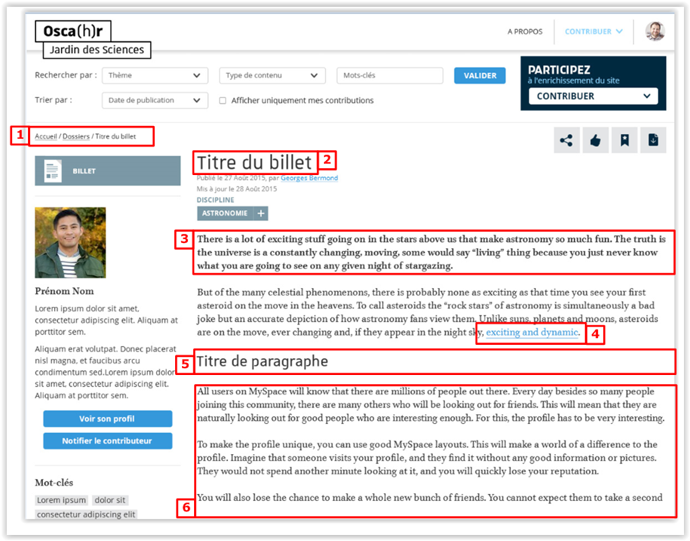
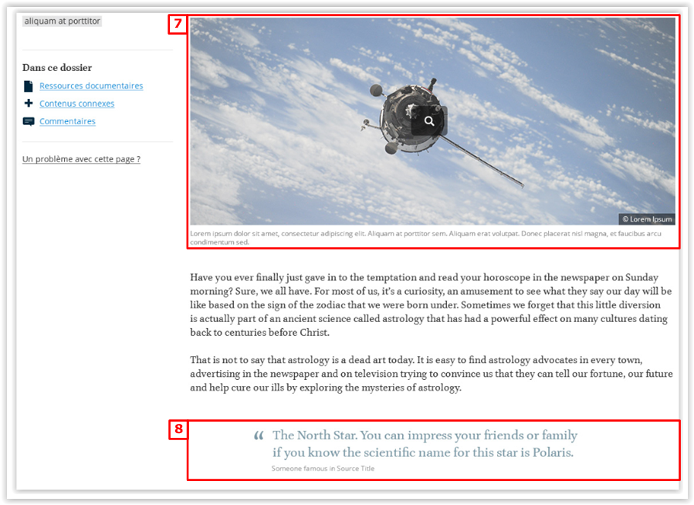
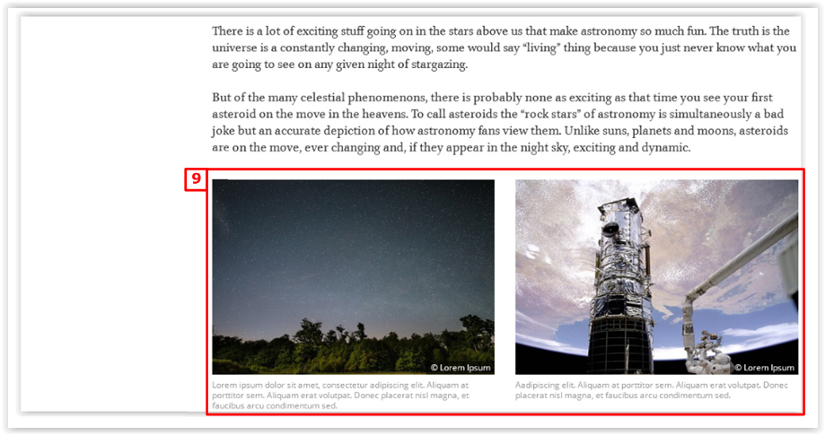
ID
Style
1 | Fil d'ariane | Auto
2 | Titre de page [H1] | Auto
4 | Lien standard | Style WYSIWYG
5 | Titre H2 | Style WYSIWYG
6 | Paragraphe | Style WYSIWYG

Template
3 | Introduction | Template
7 | Image + légende + copyright | Template
8 | Quote | Template
9 | Bloc sur 2 colonnes | Template

Colonne de gauche
1

2
1 | Affichage du pictogramme du type de contenu + Label
2 | Bloc Contributeur [Photo + Prenom/Nom + xx premiers caractères de la description]
 | > Lien vers le profil contributeur
 | > Lien vers la popin de notification à destination du contributeur
3 | Bloc mots-clé [chaque mot est cliquable]
 | Au clic, redirection vers la listing de résutat de recherche filtré sur le mot clé sélectionné
4 | Contenu du dossier [Le bloc est fixe au scroll]
 | Affichage dynamique des ancres vers les types de contenu
5 | Lien vers la popin de notification [Le bloc est fixe au scroll]

3

4

5

